Chi tiết địa chất
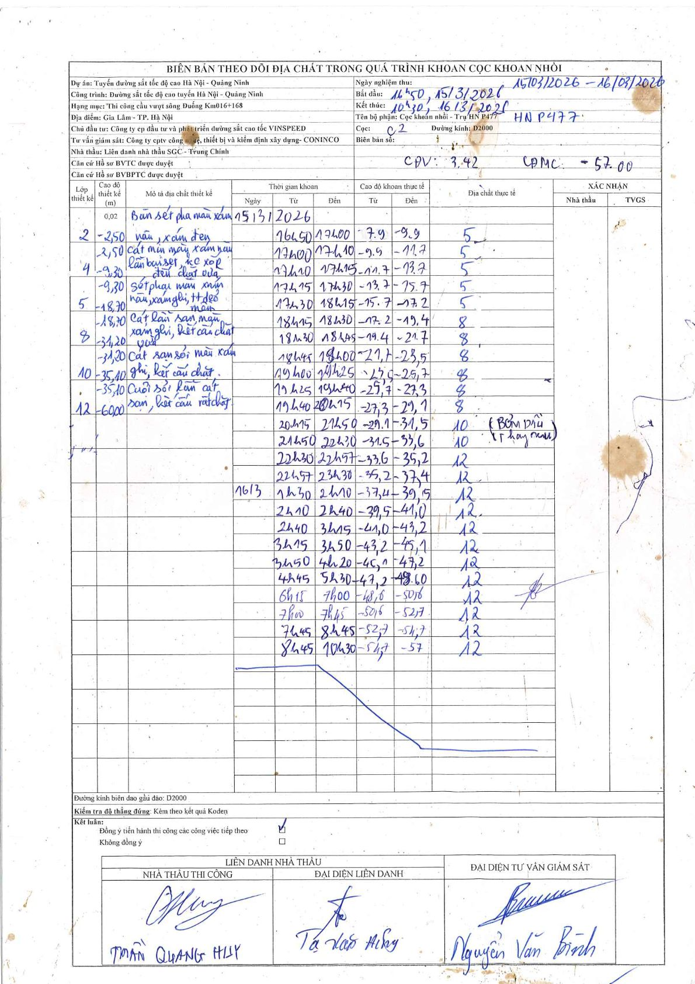
Dự án | Tuyến đường sắt tốc độ cao Hà Nội - Quảng Ninh
Hạng mục | Thi công cầu vượt sông Đuống Km016+168
Tên bộ phận | Cọc khoan nhồi - Trụ HN P477
Số hiệu cọc | C2
Biên bản số
Đường kính | D2000
Bắt đầu thi công | 16:50 15/03/2026
Kết thúc thi công | 10:30 16/03/2026

Địa chất TT | Đường kính | Mô tả lớp thiết kế | Từ (h) | Đến (h) | Cao độ từ | Cao độ đến | T.Gian (h) | Dài (m) | V (m/h) | Ghi chú
5 | D2000 | sét pha màu xám đen nâu, xám ghi, tt dẻo mềm | 16:50 15/03/2026 | 17:00 15/03/2026 | -7.9 | -9.9 | 0.17 | 2 | 12
5 | D2000 | sét pha màu xám đen nâu, xám ghi, tt dẻo mềm | 17:00 15/03/2026 | 17:10 15/03/2026 | -9.9 | -11.7 | 0.17 | 1.8 | 10.8
5 | D2000 | sét pha màu xám đen nâu, xám ghi, tt dẻo mềm | 17:10 15/03/2026 | 17:15 15/03/2026 | -11.7 | -13.7 | 0.08 | 2 | 24
5 | D2000 | sét pha màu xám đen nâu, xám ghi, tt dẻo mềm | 17:15 15/03/2026 | 17:30 15/03/2026 | -13.7 | -15.7 | 0.25 | 2 | 8
5 | D2000 | sét pha màu xám đen nâu, xám ghi, tt dẻo mềm | 17:30 15/03/2026 | 18:15 15/03/2026 | -15.7 | -17.2 | 0.75 | 1.5 | 2
8 | D2000 | cát lẫn san sạn màu xám ghi, kết cấu chặt vừa | 18:15 15/03/2026 | 18:30 15/03/2026 | -17.2 | -19.4 | 0.25 | 2.2 | 8.8
8 | D2000 | cát lẫn san sạn màu xám ghi, kết cấu chặt vừa | 18:30 15/03/2026 | 18:45 15/03/2026 | -19.4 | -21.7 | 0.25 | 2.3 | 9.2
8 | D2000 | cát lẫn san sạn màu xám ghi, kết cấu chặt vừa | 18:45 15/03/2026 | 19:00 15/03/2026 | -21.7 | -23.5 | 0.25 | 1.8 | 7.2
8 | D2000 | cát lẫn san sạn màu xám ghi, kết cấu chặt vừa | 19:00 15/03/2026 | 19:25 15/03/2026 | -23.5 | -25.7 | 0.42 | 2.2 | 5.28
8 | D2000 | cát lẫn san sạn màu xám ghi, kết cấu chặt vừa | 19:25 15/03/2026 | 19:40 15/03/2026 | -25.7 | -27.3 | 0.25 | 1.6 | 6.4
8 | D2000 | cát lẫn san sạn màu xám ghi, kết cấu chặt vừa | 19:40 15/03/2026 | 20:15 15/03/2026 | -27.3 | -29.1 | 0.58 | 1.8 | 3.09
10 | D2000 | cát san sỏi màu xám ghi, kết cấu chặt | 20:15 15/03/2026 | 21:50 15/03/2026 | -29.1 | -31.5 | 1.58 | 2.4 | 1.52 | BƠM DẦU
10 | D2000 | cát san sỏi màu xám ghi, kết cấu chặt | 21:50 15/03/2026 | 22:30 15/03/2026 | -31.5 | -33.6 | 0.67 | 2.1 | 3.15 | Thay cáp
12 | D2000 | cuội sỏi lẫn cát san, kết cấu rất chặt | 22:30 15/03/2026 | 22:57 15/03/2026 | -33.6 | -35.2 | 0.45 | 1.6 | 3.56
12 | D2000 | cuội sỏi lẫn cát san, kết cấu rất chặt | 22:57 15/03/2026 | 23:30 15/03/2026 | -35.2 | -37.4 | 0.55 | 2.2 | 4
12 | D2000 | cuội sỏi lẫn cát san, kết cấu rất chặt | 01:30 16/03/2026 | 02:10 16/03/2026 | -37.4 | -39.5 | 0.67 | 2.1 | 3.15
12 | D2000 | cuội sỏi lẫn cát san, kết cấu rất chặt | 02:10 16/03/2026 | 02:40 16/03/2026 | -39.5 | -41 | 0.5 | 1.5 | 3
12 | D2000 | cuội sỏi lẫn cát san, kết cấu rất chặt | 02:40 16/03/2026 | 03:15 16/03/2026 | -41 | -43.2 | 0.58 | 2.2 | 3.77
12 | D2000 | cuội sỏi lẫn cát san, kết cấu rất chặt | 03:15 16/03/2026 | 03:50 16/03/2026 | -43.2 | -45.1 | 0.58 | 1.9 | 3.26
12 | D2000 | cuội sỏi lẫn cát san, kết cấu rất chặt | 03:50 16/03/2026 | 04:20 16/03/2026 | -45.1 | -47.2 | 0.5 | 2.1 | 4.2
12 | D2000 | cuội sỏi lẫn cát san, kết cấu rất chặt | 04:45 16/03/2026 | 05:30 16/03/2026 | -47.2 | -48.6 | 0.75 | 1.4 | 1.87
12 | D2000 | cuội sỏi lẫn cát san, kết cấu rất chặt | 06:15 16/03/2026 | 07:00 16/03/2026 | -48.6 | -50.6 | 0.75 | 2 | 2.67
12 | D2000 | cuội sỏi lẫn cát san, kết cấu rất chặt | 07:00 16/03/2026 | 07:45 16/03/2026 | -50.6 | -52.7 | 0.75 | 2.1 | 2.8
12 | D2000 | cuội sỏi lẫn cát san, kết cấu rất chặt | 07:45 16/03/2026 | 08:45 16/03/2026 | -52.7 | -54.7 | 1 | 2 | 2
12 | D2000 | cuội sỏi lẫn cát san, kết cấu rất chặt | 08:45 16/03/2026 | 10:30 16/03/2026 | -54.7 | -57 | 1.75 | 2.3 | 1.31

ẢNH BIÊN BẢN GỐC

